5_Tarife QualiMed_Z
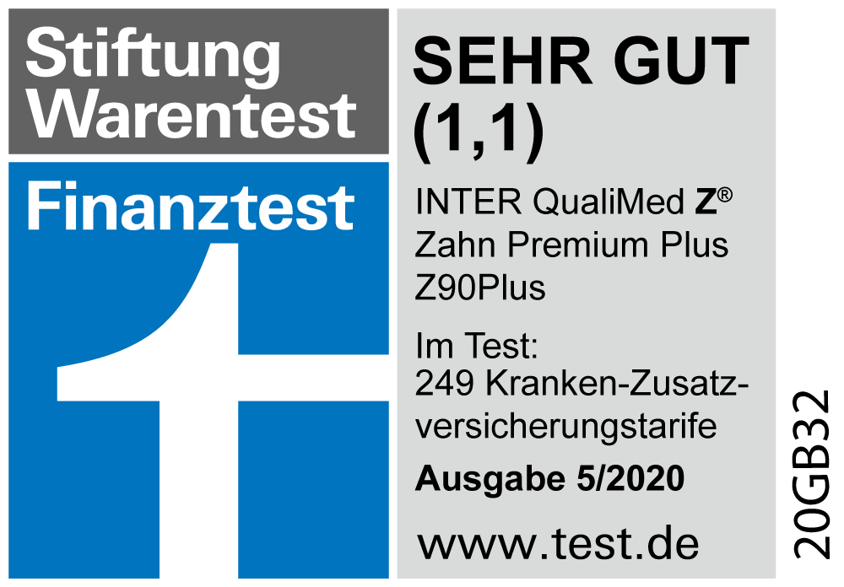
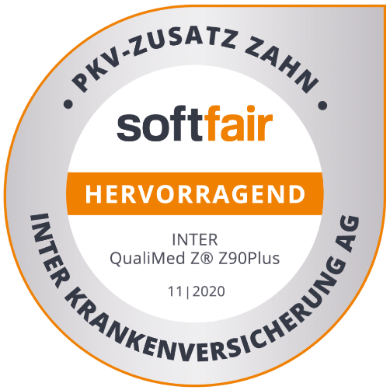
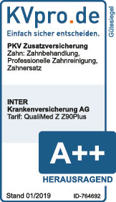
Grenzgänger-Rechner (01/2024)

Tarife für Arbeitnehmer in der Schweiz mit Wohnsitz in Deutschland (Grenzgänger)

Versicherungsnehmer und Versicherungsbeginn

Versicherungsnehmer

Versicherungsbeginn in | 2024
 | B_2024

Bitte geben Sie den Versicherungstyp in der Schweiz an (gesetzlich: KVG)

Versicherung Schweiz | KVG | Umrechnungskurs | 0.9900 CHF

Anbieter | bitte wählen

Tarif | bitte wählen

Franchise | CHF 300

Bitte wählen Sie die Tarife aus und/oder geben Sie die Tagegelder an:

ZV - stationär | bitte wählen | PG 1 (in % PG 5) | 10%

ZV - Zahn | bitte wählen | PG 2 (in % PG 5) | 30%

ZV - ambulant | bitte wählen | PG 3 (in % PG 5) | 60%

Auslandsreiseschutz (Tarif ReiseAV SW) | bitte wählen | PG 4 (in % PG 5) | 70%

Krankentagegeld (Tarif KTA 6) |  | Pflegetagegeld - PG 5

Krankenhaustagegeld (Tarif KHT U) |  | Erhöhung stationär | bitte wählen

Optionstarif (Tarif INTER Opti) | bitte wählen | Pflege Einmalleistung

Geburtsdaten der versicherten Personen

 | Person 1 | Person 2 | Person 3
Geburtsjahr | 1983 | bitte wählen | bitte wählen
Eintrittsalter | 41 | k.A. | k.A.

Krankenversicherung Schweiz

KVG - Tarif noch nicht gewählt | 0.00 EUR | 0.00 EUR | 0.00 EUR
 | (0.00 CHF) | (0.00 CHF) | (0.00 CHF)

Krankheitskostenversicherung

ZV stationär - nicht gewählt | 0.00 EUR | k.A. | k.A.
ZV Zahn - nicht gewählt | 0.00 EUR | k.A. | k.A.
ZV ambulant - nicht gewählt | 0.00 EUR | k.A. | k.A.
Auslandsreiseschutz - nicht gewählt | 0.00 EUR | k.A. | k.A.
Optionstarif - nicht gewählt | 0.00 EUR | k.A. | k.A.

Tagegelder

KHT U - nicht gewählt | 0.00 EUR | k.A. | k.A.
KTA 6 - nicht gewählt | 0.00 EUR | k.A. | k.A.
Pflegetagegeld - nicht gewählt | 0.00 EUR | k.A. | k.A.
Erhöhung bei stat. Pflege - nicht gewählt | 0.00 EUR | k.A. | k.A.
Pflege - Einmalleistung - nicht gewählt | 0.00 EUR | k.A. | k.A.

Gesamtsumme (Krankheitskosten und Tagegelder)

Summe Tarif Schweiz | 0.00 EUR | 0.00 EUR | 0.00 EUR
Summe Tarife INTER | 0.00 EUR | 0.00 EUR | 0.00 EUR

Gesamtsumme | 0.00 EUR | 0.00 EUR | 0.00 EUR

Versicherungsschutz INTER QualiCare®:
 | ambulant | stationär
Pflegegrad 1: | 0 EUR | 0 EUR
Pflegegrad 2: | 0 EUR | 0 EUR
Pflegegrad 3: | 0 EUR | 0 EUR
Pflegegrad 4: | 0 EUR | 0 EUR
Pflegegrad 5: | 0 EUR | 0 EUR

INTER QualiCare® - zu beantragende Tagessätze je Tarif
Tagesatz / Einmalleistung | Beiträge QC | Beiträge QC | Beiträge QC
INTER QualiCare® Tarifstufe QC 1 / 0 EUR | 0.00 EUR | k.A. | k.A.
INTER QualiCare® Tarifstufe QC 2 / 0 EUR | 0.00 EUR | k.A. | k.A.
INTER QualiCare® Tarifstufe QC 3 / 0 EUR | 0.00 EUR | k.A. | k.A.
INTER QualiCare® Tarifstufe QC 4 / 0 EUR | 0.00 EUR | k.A. | k.A.
INTER QualiCare® Tarifstufe QC 5 / 0 EUR | 0.00 EUR | k.A. | k.A.
INTER QualiCare® Tarifstufe QCS 2 / 0 EUR | 0.00 EUR | k.A. | k.A.
INTER QualiCare® Tarifstufe QCS 3 / 0 EUR | 0.00 EUR | k.A. | k.A.
INTER QualiCare® Tarifstufe QCS 4 / 0 EUR | 0.00 EUR | k.A. | k.A.
INTER QualiCare® Tarifstufe QC E / 0 EUR | 0.00 EUR | k.A. | k.A.

